sume_euro_0520_graf
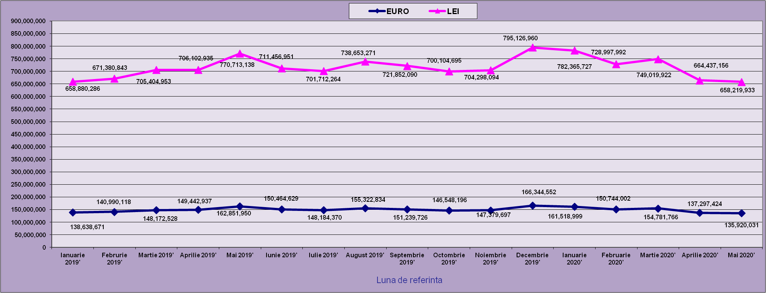
 | Ianuarie 2020' | Februarie 2020' | Martie 2020' | Aprilie 2020' | Mai 2020'
EURO | 161,518,999 | 150,744,002 | 154,781,766 | 137,297,424 | 135,920,031
LEI | 782,365,727 | 728,997,992 | 749,019,922 | 664,437,156 | 658,219,933
curs EURO | 4.8438 | 4.8438 | 4.8392 | 4.8394 | 4.8427
 | 1Euro 4,8438 BNR 18/03/2020) | 1Euro 4,8360 BNR 16/04/2020) | 1Euro 4,8392 BNR 18/05/2020) | 1Euro 4,8394 BNR 18/06/2020) | 1Euro 4,8427 BNR 20/07/2020)

evolutie_rp_0520_graf
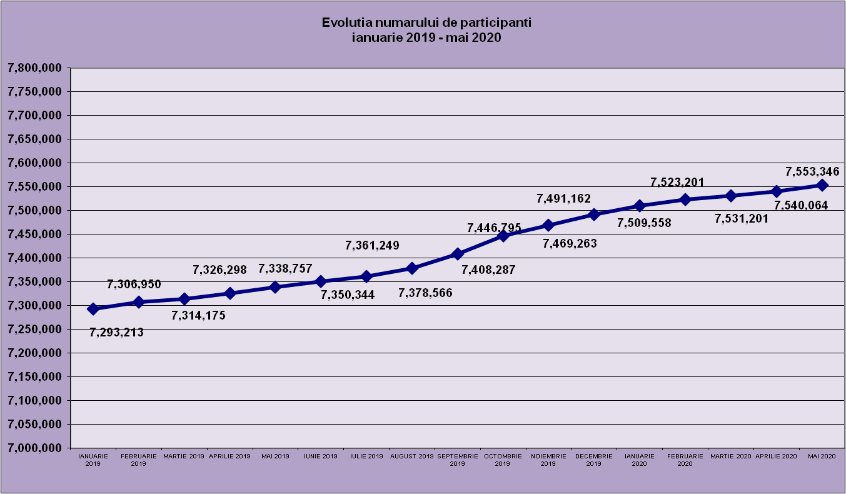
IANUARIE 2020 | FEBRUARIE 2020 | MARTIE 2020 | APRILIE 2020 | MAI 2020

7,509,558 | 7,523,201 | 7,531,201 | 7,540,064 | 7,553,346

evolutie_aleatorii_0520_graf
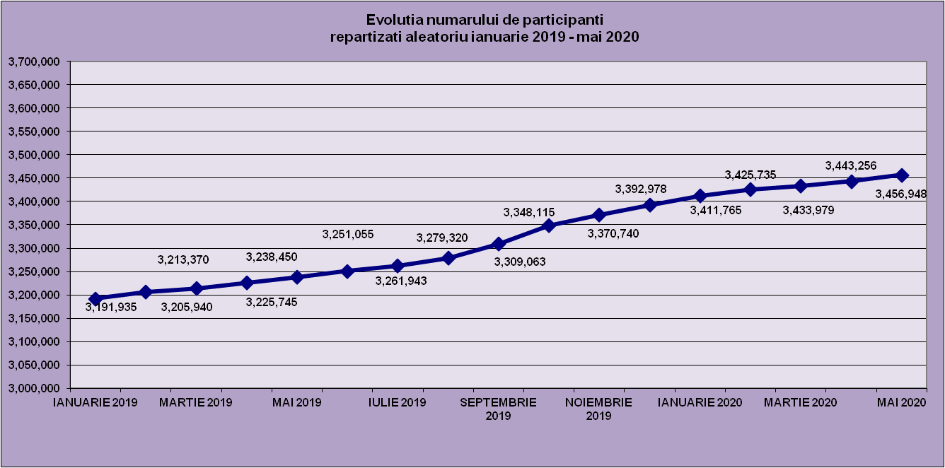
IANUARIE 2020 | FEBRUARIE 2020 | MARTIE 2020 | APRILIE 2020 | MAI 2020
3,411,765 | 3,425,735 | 3,433,979 | 3,443,256 | 3,456,948

Sheet1
Repartizarea pe sexe a participantilor la luna de referinta MAI 2020
femei | 3,622,931
barbati | 3,930,415

Sheet2
Situatie centralizatoare privind repartizarea pe sexe si categorii de varsta a participantilor aferente lunii de referinta MAI 2020
 | 15-25 ani 25-35 ani 35-45 ani peste 45 de ani
15-25 ani | 756,344
25-35 ani | 2,277,880
35-45 ani | 2,671,536
peste 45 de ani | 1,847,586

